Hárok1
 |  |  |  |  |  |  |  |  |  |  |  |  |  |  |  |  |  | Minimum Error pruning
 |  | vrchol 5
 |  | 20 | 25 | 20 | 40
 |  |  |  |  |  |  |  | vrchol 8
vrchol 6 |  |  |  |  |  |  |  | 7 | 3 | 5 | 2 |  |  |  |  |  |  |  |  |  |  |  |  |  | Orezanie
3 | 2 | 5 | 8 |  |  |  |  |  |  |  |  |  |  |  |  |  |  | pocet tried | 4 |  |  |  |  |  | len zo vzorca: | začínam od spodu, počítame len pre vnutorne vrcholy, pričom beriem synov daného vrcholu
 |  |  |  |  |  |  |  |  |  |  |  |  |  |  |  |  |  | Vrchol | Trieda 1 | Trieda 2 | Trieda 3 | Trieda 4 | n | nc | ANO | NIE
 |  |  | vrchol 7 |  |  |  |  |  |  |  |  |  |  |  |  |  |  | t5 | 20 | 25 | 20 | 40 | 105 | 40 | 0.62385321101 | 0.58535588112 | NEREZEM | pri synovi T7 použijem hodnotu ktorú sme rozhodli v predoslom kroku
 |  |  | 10 | 20 | 10 | 30 |  |  |  |  |  |  |  |  |  |  |  | t6 | 3 | 2 | 5 | 8 | 18 | 8 | 0.59090909091
 |  |  |  |  |  |  |  |  |  | vrchol 11 |  |  |  |  |  |  |  | t7 | 10 | 20 | 10 | 30 | 70 | 30 | 0.58108108108 | 0.57574563368 | NEREZEM
vrchol 9 |  |  |  |  |  |  |  |  |  | 3 | 6 | 4 | 12 |  |  |  |  | t8 | 7 | 3 | 5 | 2 | 17 | 7 | 0.61904761905
6 | 11 | 6 | 7 |  |  |  |  |  |  |  |  |  |  |  |  |  |  | t9 | 6 | 11 | 6 | 7 | 30 | 11 | 0.64705882353 | 0.6703030303 | REZEM
 |  |  |  |  |  |  |  |  |  |  |  |  |  |  |  |  |  | t10 | 1 | 3 | 0 | 11 | 15 | 11 | 0.36842105263 | 0.42666666667 | REZEM
 |  |  |  |  |  |  |  |  |  |  |  |  |  |  |  |  |  | t11 | 3 | 6 | 4 | 12 | 25 | 12 | 0.55172413793
 |  |  |  |  |  |  |  |  | vrchol 10 |  |  |  |  |  |  |  |  | t12 | 1 | 3 | 2 | 1 | 7 | 3 | 0.63636363636
vrchol 12 |  |  |  |  |  |  |  |  | 1 | 3 | 0 | 11 |  |  |  |  |  | t13 | 1 | 3 | 1 | 2 | 7 | 3 | 0.63636363636
1 | 3 | 2 | 1 |  |  |  |  |  |  |  |  |  |  |  |  |  |  | t14 | 4 | 5 | 3 | 4 | 16 | 5 | 0.7
 |  |  |  | vrchol 14 |  |  |  |  |  |  |  |  |  |  |  |  |  | t15 | 0 | 1 | 0 | 3 | 4 | 3 | 0.5
 |  |  |  | 4 | 5 | 3 | 2 |  | vrchol 15 |  |  |  |  | vrchol 16 |  |  |  | t16 | 1 | 2 | 0 | 8 | 11 | 8 | 0.4
 |  |  |  |  |  |  |  |  | 0 | 1 | 0 | 3 |  | 1 | 2 | 0 | 8
 | vrchol 13
 | 1 | 3 | 1 | 2

Error Complexity Pruning

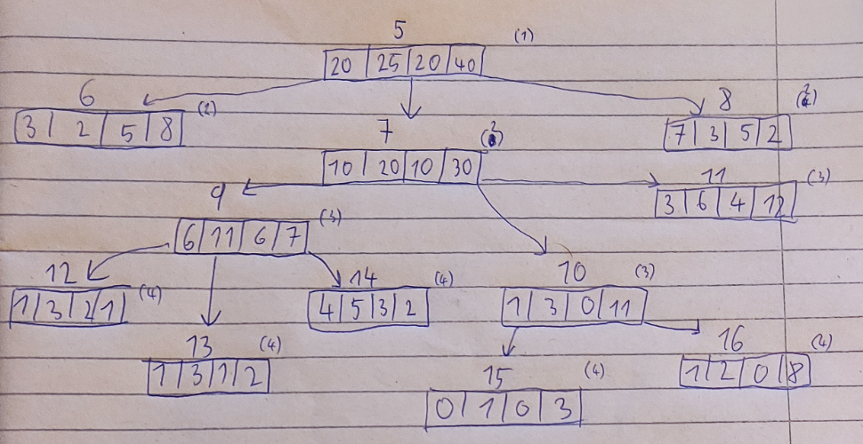
Pocet klasifickacii |  |  |  |  |  |  | alfa1 | 0 |  | sum listov pre vrchol |  | ||
105 |  |  | /--suma koreňa |  |  |  |  |  |  |  |  | ||
 |  |  |  |  |  |  | SUM - MAX | pocet listov | nespravne klasifikacie t | nespravne klasifikacie T
Vrchol | Trieda 1 | Trieda 2 | Trieda 3 | Trieda 4 |  |  |  |  |  |  |  | g1(tx)
t5 | 20 | 25 | 20 | 40 |  |  | 65 | 8 | 65 | 56 |  | 0.012244897959
t6 | 3 | 2 | 5 | 8 |  |  | 10
t7 | 10 | 20 | 10 | 30 |  |  | 40 | 6 | 40 | 36 |  | 0.007619047619
t8 | 7 | 3 | 5 | 2 |  |  | 10
t9 | 6 | 11 | 6 | 7 |  |  | 19 | 3 | 19 | 19 |  | 0 | alfa1 =
t10 | 1 | 3 | 0 | 11 |  |  | 4 | 2 | 4 | 4 |  | 0 | alfa2 =
t11 | 3 | 6 | 4 | 12 |  |  | 13
t12 | 1 | 3 | 2 | 1 |  |  | 4
t13 | 1 | 3 | 1 | 2 |  |  | 4
t14 | 4 | 5 | 3 | 4 |  |  | 11
t15 | 0 | 1 | 0 | 3 |  |  | 1
t16 | 1 | 2 | 0 | 8 |  |  | 3

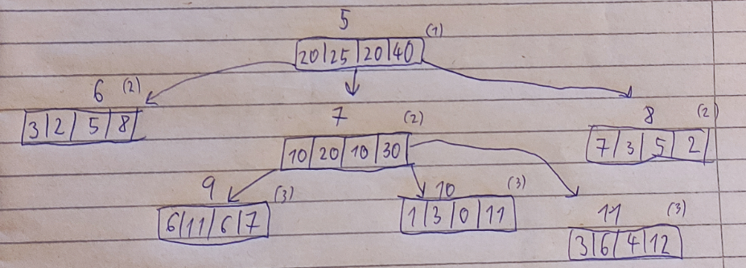
 |  |  |  |  |  |  | SUM - MAX | pocet listov | nespravne klasifikacie t | nespravne klasifikacie T
Vrchol | Trieda 1 | Trieda 2 | Trieda 3 | Trieda 4 |  |  |  |  |  |  |  | g2(tx)
t5 | 20 | 25 | 20 | 40 |  |  | 65 | 5 | 65 | 56 |  | 0.021428571429
t6 | 3 | 2 | 5 | 8 |  |  | 10
t7 | 10 | 20 | 10 | 30 |  |  | 40 | 3 | 40 | 36 |  | 0.019047619048 | alfa3 =
t8 | 7 | 3 | 5 | 2 |  |  | 10
t9 | 6 | 11 | 6 | 7 |  |  | 19
t10 | 1 | 3 | 0 | 11 |  |  | 4
t11 | 3 | 6 | 4 | 12 |  |  | 13

 |  |  |  |  |  |  | SUM - MAX | pocet listov | nespravne klasifikacie t | nespravne klasifikacie T
Vrchol | Trieda 1 | Trieda 2 | Trieda 3 | Trieda 4 |  |  |  |  |  |  |  | g3(tx)
t5 | 20 | 25 | 20 | 40 |  |  | 65 | 3 | 65 | 60 |  | 0.02380952381 | alfa4 =
t6 | 3 | 2 | 5 | 8 |  |  | 10
t7 | 10 | 20 | 10 | 30 |  |  | 40
t8 | 7 | 3 | 5 | 2 |  |  | 10

Alfy
alfa1 = | 0 |  | T1 pre alfa = [0;0)
alfa2 = | 0 |  | T2 pre alfa = [0; 0,019047619047619]
alfa3 = | 0.019047619048 |  | T3 pre alfa = [0,019047619047619; 0,0238095238095238]
alfa4 = | 0.02380952381 |  | T3 pre alfa = [0,0238095238095238; ∞]

